Sheet1
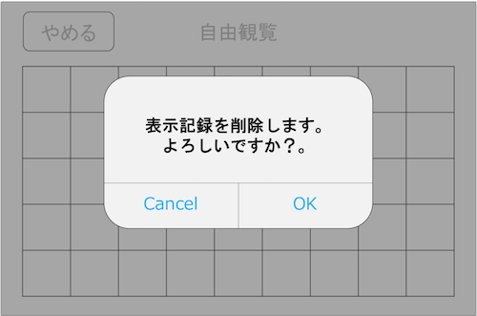
クラス名 | 関数名 | 変数名or引数/戻り値 | 型 | 説明 | 備考 | 該当画面
Strings |  |  |  | 文字列
 |  | //表示記録削除アラート |  |  |  | 表示記録削除アラート
 |  | DELETE_TITLE | String | タイトル
 |  | DELETE_TEXT | String | 文言
 |  | DELETE_BUTTON_OK | String | ボタン名A
 |  | DELETE_BUTTON_CANCEL | String | ボタン名B

 |  | //ルート選択画面 |  |  |  | 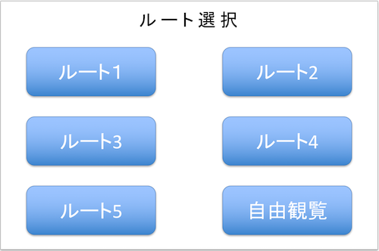 ルート選択画面
 |  | ROUTE1 | String | ルート1名
 |  | ROUTE2 | String | ルート2名
 |  | ROUTE3 | String | ルート3名
 |  | ROUTE4 | String | ルート4名
 |  | ROUTE5 | String | ルート5名
 |  | ROUTE_FREE | String | 自由観覧名

ToukenData |  |  |  | 刀剣データ
 |  | TOUKEN_ARRAY | Array
 |  | [0] or [1] | String | ヒント or 説明 配列
 |  | [n][0] , [n][1] , [n][2] … | String | 各刀剣情報配列
 |  | [n][x][0] | String | アイコンパス(シルエット/カラー)
 |  | [n][x][1] | String | 画像パス(シルエット/カラー)
 |  | [n][x][2] | String | タイトル
 |  | [n][x][3] | String | メッセージ
 |  | [0][x][4] | String | 地図画像パス※ヒントのみ

AppDelegate |  |  |  | background or foreground
 | //background
 | stopBeaconSignal() |  |  | Beaconからの信号受信を止める

 | //foreground
 | toukenListRefresh() |  |  | toukenList.initCheckImage()を実行して、 刀剣の閲覧データを更新します。

ViewController |  |  |  | ViewControllerClass
 | //ルート選択画面 |  |  |  |  | ルート選択画面
 | routeBtn1() |  |  | ルート1ボタン押下時に反応。 changeStoryBoard(1)を実行
 | routeBtn2() |  |  | ルート2ボタン押下時に反応。 changeStoryBoard(2)を実行
 | routeBtn3() |  |  | ルート3ボタン押下時に反応。 changeStoryBoard(3)を実行
 | routeBtn4() |  |  | ルート4ボタン押下時に反応。 changeStoryBoard(4)を実行
 | routeBtn5() |  |  | ルート5ボタン押下時に反応。 changeStoryBoard(5)を実行
 | freeViewBtn() |  |  | 自由観覧ボタン押下時に反応。 changeStoryBoard(0)を実行
 | changeStoryBoard() |  |  | 受け取ったboardNumに応じて、 遷移先と渡す値を変更 | 1~5はスタンプラリー画面へ値を渡して遷移 0は自由観覧画面へ遷移
 |  | boardNum | Int | 遷移先を判断する番号 |  | 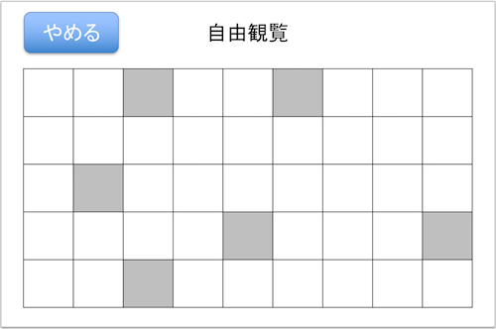 自由観覧画面
 | //自由観覧画面
 | catchBeaconSignal() |  |  | Beaconの信号を3秒以上検知した際に反応。 getExplainData()で得た説明情報を showExplainDialog()に渡す
 | touchGiveUpBtn() |  |  | やめるボタン押下時に反応。 Alert.showAlert()を実行
 | touchSilhouette() |  |  | シルエット画像押下時に反応。 TOUKEN_ARRAYからヒント情報を CustomDialog.showHintoDialog()に渡す

ToukenList |  |  |  | 刀剣リストClass
 |  | CHECK_IMAGE | Array | 閲覧済みか否かを数字として保持 | 0=未確認 1=閲覧済み
 | initCheckImage() |  |  | CHECK_IMAGEを初期化する
 | refresh() |  |  | CHECK_IMAGE内全てをgetImage()渡して 取得したアイコンパスを元に 刀剣リストの出力画像を出力(更新) | 0=シルエット 1=カラー
 | getImage() |  |  | 指定されたTOUKEN_ARRAYの配列番号と CHECK_IMAGEの結果を元に アイコンパスを返す | [checkImageNum][dataNum][0]= アイコンパス
 |  | 引数1：checkImageNum | Int | 0 or 1 ヒントか説明
 |  | 引数2：dataNum | Int | TOUKEN_ARRAYの各刀剣情報番号
 |  | 戻り値：iconPath | String | アイコン画像パス
 | getHintoData() |  |  | 指定した配列番号を元にヒント用データ等を返す
 |  | 引数：hintoDataNum | Int | TOUKEN_ARRAYの各刀剣情報番号 | [0][hintoDataNum]
 |  | 戻り値：hintoData | Array | 結果のヒント用データ | [画像パス,タイトル,メッセージ,地図画像パス]
 | getExplainData() |  |  | 指定した配列番号を元に説明用データを返す
 |  | 引数：explainDataNum | Int | TOUKEN_ARRAYの各刀剣情報番号 | [1][explainDataNum]
 |  | 戻り値：explainData | Array | 結果の説明用データ | [画像パス,タイトル,メッセージ]
 | changeImage() |  |  | CHECK_IMAGE内の値を変更する | 指定された箇所の要素を0から1に変更する
 |  | 引数：changeImageNum | Int | CHECK_IMAGEの要素番号
 | setImageBtnDisabled() |  |  | 指定されたアイコン画像をタッチ無効化する
 |  | 引数：disableImageNum | Int | 無効化するアイコン画像番号

Alert |  |  |  | アラート関連Class |  | 表示記録削除アラート
 | //表示記録削除アラート
 | showAlert()
 |  | 引数1：title | String
 |  | 引数2：message | String | メッセージ

 | touchOK() |  |  | OK押下時の処理
 | touchCancel() |  |  | Cancel押下時の処理

CustomDialog |  |  |  | ポップアップ関連Class
 | //ヒントポップアップ |  |  |  |  | 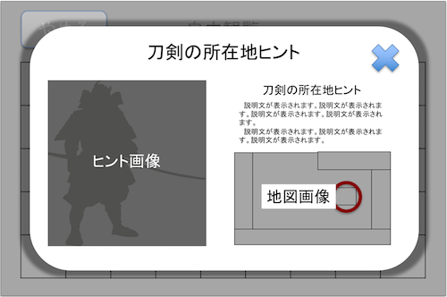 ヒントポップアップ
 | showHintoDialog() |  |  | ヒントポップアップを表示
 |  | 引数1：title | String | ヒントのタイトル
 |  | 引数2：message | String | ヒントのメッセージ
 |  | 引数3：imagePath | String | シルエット画像のパス
 |  | 引数4：mapPath | String | マップ画像のパス

 | closeHintoDialog() |  |  | ヒントダイアログを閉じる

 | transitionExplainPopUp() |  |  | 説明画面へ遷移
 | closeHintPopUp() |  |  | ポップアップを閉じる

 | //説明ポップアップ |  |  |  |  | 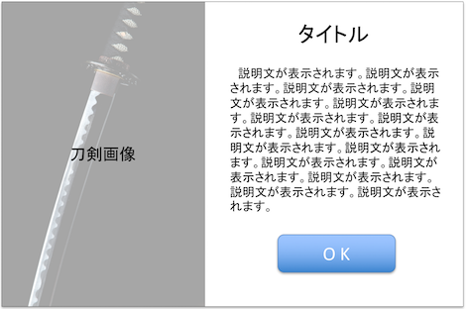 説明ポップアップ
 | showExplainDialog() |  |  | 説明ポップアップを表示
 |  | 引数1：title | String | 説明画面のタイトル
 |  | 引数2：message | String | 説明画面のメッセージ
 |  | 引数3：imagePath | String | 説明画面の画像パス

 | closeExplainDialog() |  |  | 説明ダイアログを閉じる

